Лист1
плотность стекла | 2500 | кг/м3
плотность стали | 7800 | кг/м3
L | 0.098 | m

 |  |  |  |  | 0.2 |  | 0.02
 |  |  | № | T, °C | t, c | ρ, г/см3 | r, мм | vуст, мм/с | ρжидк, г/см3 | η, Па*с | ση, Па*с | η2, Па*с | ση, Па*с | Re | τ, мc | S, мкм | 1/Т, 10^-3/К | ln(eta), mPa | sigmaT | sigmaLn | 1/Т, 1/К | ln(η), ln(Pa) | σ1/T, 1/K | σln, ln(Pa)
 |  | ° | 1 | 25.4 | 12.44 | 2.50 | 2.08 | 7.88 | 1.257 | 1.49 | 0.04 | 1.25 | 0.03 | 0.02 | 1.93 | 15.18 | 0.003349522693 | 0.22141171792 | 1.1224942001E-06 | 0.025065871097 | 0.003350 | 0.221 | 0.000001 | 0.025
 |  |  | 2 | 25.4 | 12.63 | 2.50 | 2.02 | 7.76 | 1.257 | 1.42 | 0.04 | 1.20 | 0.03 | 0.02 | 1.89 | 14.66 |  |  |  |  | 0.003299 | 0.073 | 0.000001 | 0.026
 |  |  | 3 | 25.4 | 12.45 | 7.80 | 0.88 | 7.87 | 1.257 | 1.40 | 0.07 | 1.30 | 0.06 | 0.01 | 1.04 | 8.15 |  |  |  |  | 0.003245 | -0.165 | 0.000001 | 0.030
 |  |  | 4 | 30.0 | 11.31 | 2.50 | 2.10 | 8.66 | 1.255 | 1.38 | 0.04 | 1.16 | 0.03 | 0.02 | 2.12 | 18.37 | 0.0032986970147 | 0.072715079004 | 1.0886788827E-06 | 0.025990705256 | 0.003193 | -0.506 | 0.000001 | 0.036
 |  |  | 5 | 30.0 | 11.45 | 2.50 | 2.04 | 8.56 | 1.255 | 1.32 | 0.03 | 1.11 | 0.03 | 0.02 | 2.08 | 17.84 |  |  |  |  | 0.003143 | -0.709 | 0.000001 | 0.044
 |  |  | 6 | 30.0 | 12.89 | 7.80 | 0.74 | 7.60 | 1.255 | 1.03 | 0.06 | 0.96 | 0.05 | 0.01 | 0.99 | 7.51 |  |  |  |  | 0.003095 | -1.164 | 0.000001 | 0.058
 |  |  | 7 | 35.0 | 8.73 | 2.50 | 2.12 | 11.23 | 1.253 | 1.09 | 0.03 | 0.91 | 0.03 | 0.03 | 2.75 | 30.82 | 0.0032451728055 | -0.16458198317 | 1.0536275342E-06 | 0.029679017966
 |  |  | 8 | 35.0 | 8.11 | 2.50 | 2.04 | 12.08 | 1.253 | 0.94 | 0.03 | 0.79 | 0.02 | 0.04 | 2.94 | 35.50
 |  |  | 9 | 35.0 | 8.51 | 7.80 | 0.86 | 11.52 | 1.253 | 0.92 | 0.05 | 0.85 | 0.04 | 0.01 | 1.51 | 17.40
 |  |  | 10 | 40.0 | 6.54 | 2.50 | 2.14 | 14.98 | 1.251 | 0.83 | 0.03 | 0.69 | 0.02 | 0.06 | 3.67 | 54.92 | 0.0031933578157 | -0.50569840989 | 1.0202421137E-06 | 0.035840974929
 |  |  | 11 | 40.0 | 6.02 | 2.50 | 2.06 | 16.28 | 1.251 | 0.71 | 0.03 | 0.60 | 0.02 | 0.07 | 3.96 | 64.42
 |  |  | 12 | 40.0 | 13.83 | 7.80 | 0.52 | 7.09 | 1.251 | 0.54 | 0.04 | 0.52 | 0.04 | 0.01 | 0.90 | 6.40
 |  |  | 13 | 45.0 | 5.11 | 2.50 | 2.08 | 19.18 | 1.248 | 0.62 | 0.03 | 0.52 | 0.02 | 0.10 | 4.66 | 89.33 | 0.00314317146 | -0.70900334559 | 9.8841869811E-07 | 0.043608248805
 |  |  | 14 | 45.0 | 4.83 | 2.50 | 2.02 | 20.29 | 1.248 | 0.55 | 0.03 | 0.46 | 0.02 | 0.11 | 4.91 | 99.52
 |  |  | 15 | 45.0 | 6.34 | 7.80 | 0.76 | 15.46 | 1.248 | 0.53 | 0.03 | 0.50 | 0.03 | 0.03 | 2.01 | 31.06
 |  |  | 16 | 50.0 | 3.64 | 2.50 | 2.08 | 26.92 | 1.246 | 0.44 | 0.03 | 0.37 | 0.02 | 0.19 | 6.53 | 175.77 | 0.0030945381402 | -1.1644283805 | 9.5806134371E-07 | 0.058213242034
 |  |  | 17 | 50.0 | 2.84 | 2.50 | 2.06 | 34.51 | 1.246 | 0.34 | 0.02 | 0.28 | 0.02 | 0.31 | 8.35 | 288.29
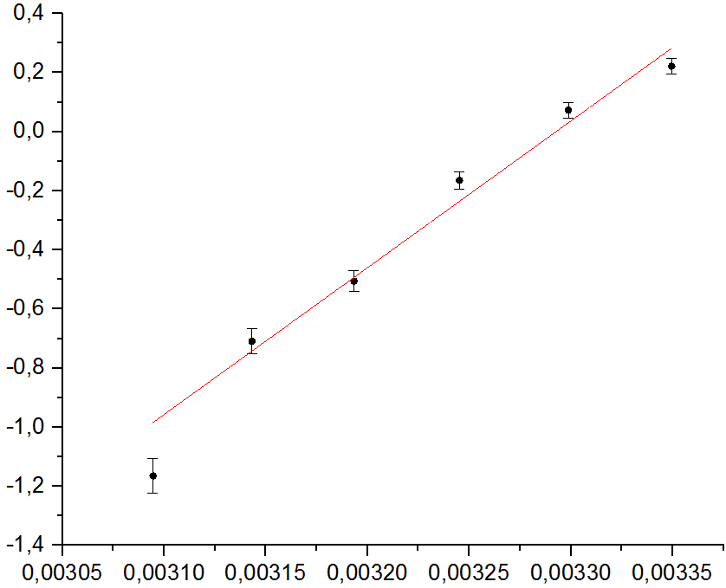
 |  |  | 18 | 50.0 | 5.40 | 7.80 | 0.62 | 18.15 | 1.246 | 0.30 | 0.02 | 0.29 | 0.02 | 0.05 | 2.33 | 42.29

